Sheet2
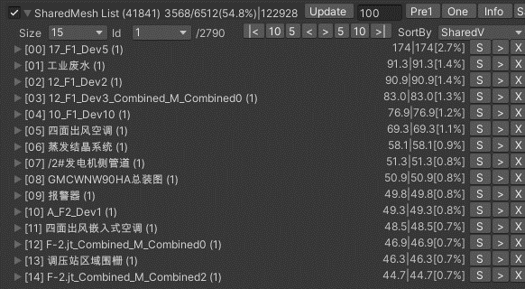
LOD优化
220303_12:42 | 3568/6512(54.8%)

